기본기획서
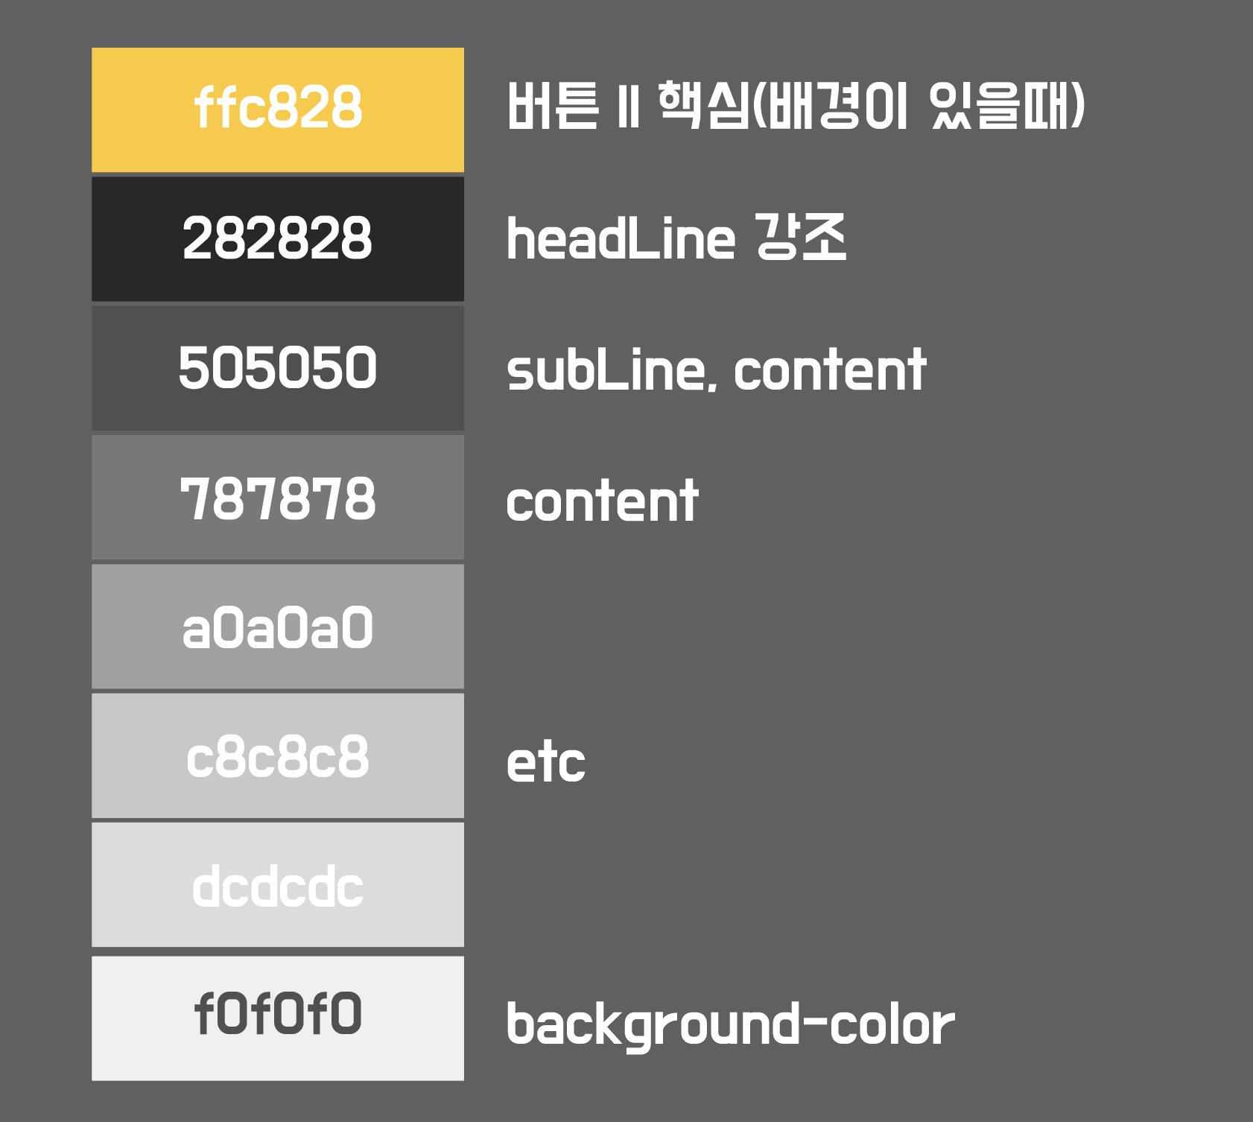
SB_Mall 깃허브 주소
https://github.com/sky183/SB_Mall.git

주제
SB_Mall - 쇼핑몰 업체

판매품목
전동휠, 킥보드

프로젝트 소개
Team SB_Company에서 이번에 구현할 SB_Mall은 전동휠, 킥보드 판매 업체입니다.
기본적인 쇼핑몰 기능 구현에 충실하는 것이 1차 목표이며, 2차 목표는 이것이 단순한 쇼핑몰로 그치지 않고, 전동 제품을 구매하는 고객들에게
보다 다양한 경험을 본 사이트에서 얻을 수 있게 하는 것입니다.
예를 들면, 전동 제품을 타며 각종 여행지에 대한 정보, 지하철, 네비게이션, 커뮤니티와 같은 여러가지 즐길거리와 편의 기능을 구현하여
고객들로 하여금 SB_Company 제품의 우수성을 알림과 더불어 충성 고객을 만들 수 있는 핵심 컨텐츠가 될 것이라 생각합니다.

1차 프로젝트 계획
구현할 핵심 기능
기능 | 내용
판매게시판 | 전동휠, 전동킥보드 판매 게시판 - 관리자 전용, 댓글, 수정, 삭제, 판매 물품 검색, 실제 구매기능 구현으로 쇼핑몰로서의 기능을 완벽히 수행 가능하도록 하는 것
관리자페이지 | 회원 관리 페이지 - 회원목록, 강퇴, 가입 승인, 등급관리 판매관리 페이지 - 결제확인, 배송 완료 기능
로그인 및 마이페이지 | 로그인 기능, 마이페이지 기능 구현 - 등급에 따라 멤버의 아이콘을 다르게 구현하도록 함, 마일리지도 확인 가능, 본인 회원정보 수정
회원가입 | 회원가입시 주소 및 우편번호는 API를 사용하도록 함
상담원 채팅 기능 | 1:1 상담 가능하도록 하며, 접속 아이디가 관리자 또는 회원에 따라 각각 다른 페이지로 접속되도록 구현

2차 프로젝트 계획 및 리팩토링
1. 패키지 정리 - 모듈별로(xml로 수정)
2. 컨트롤러 경로 맵핑 정리
3. 프로젝트 추가 생성 및 이미지 경로 변경 - 조장이 진행
4.리팩토링 | 공통: css 재적용(승원이 지침에 따라)
조원 | 구현할 내용
 | AWS 프로젝트 추가, 이미지 경로 변경, 결제확인 자동, 차트변경, 마이페이지 아이콘 변경
 | 댓글 수정, 관리자는 수정 불가 삭제만 가능,
 | 글수정기능
 | 로그인 성공 후 세션 생성시 세션객체에 password는 초기화
 | 정규식으로 회원가입 양식 맞추기, 우편번호 및 주소 API 구현
 | 채팅 똑바로 하기, QnA 게시판 Css 재적용(승원이 지침에 따라)

5.프로젝트 계획 | 공통 : 반응형!!, 게시판 세분화(커뮤니티) - 자유게시판 & QnA & 채팅 & 자료실(매뉴얼다운로드), 회원정보 눌렀을때 쪽지보내기 & 회원정보보기 & 1:1 채팅
조원 | 구현할 내용
성범 | 회사소개, 쪽지, 자료실(매뉴얼다운로드) , 컨텐츠페이지 (지하철, 네비, 여행정보, 날씨 - 위치기반), 회원 우클릭시 메뉴
승원 | 데일리딜을 크라우드 펀딩으로 변경, 지하철 API
다윗 | ,게시글 하나에 다수의상품 및 옵션 등록기능,마일리지 사용, 최근 본 상품, 카드결제 기능, 카카오페이 등등
인규 | 자유게시판, 여행정보 API - 정보게시판에 삽입
동주 | 카카오로그인, 아이디/비번찾기 - 메일로 찾기, 날씨API(위치기반)
찬영 | 1:1채팅
추가 계획 : 쿠폰 다운로드, 중고장터, 미니게임,

플로우차트
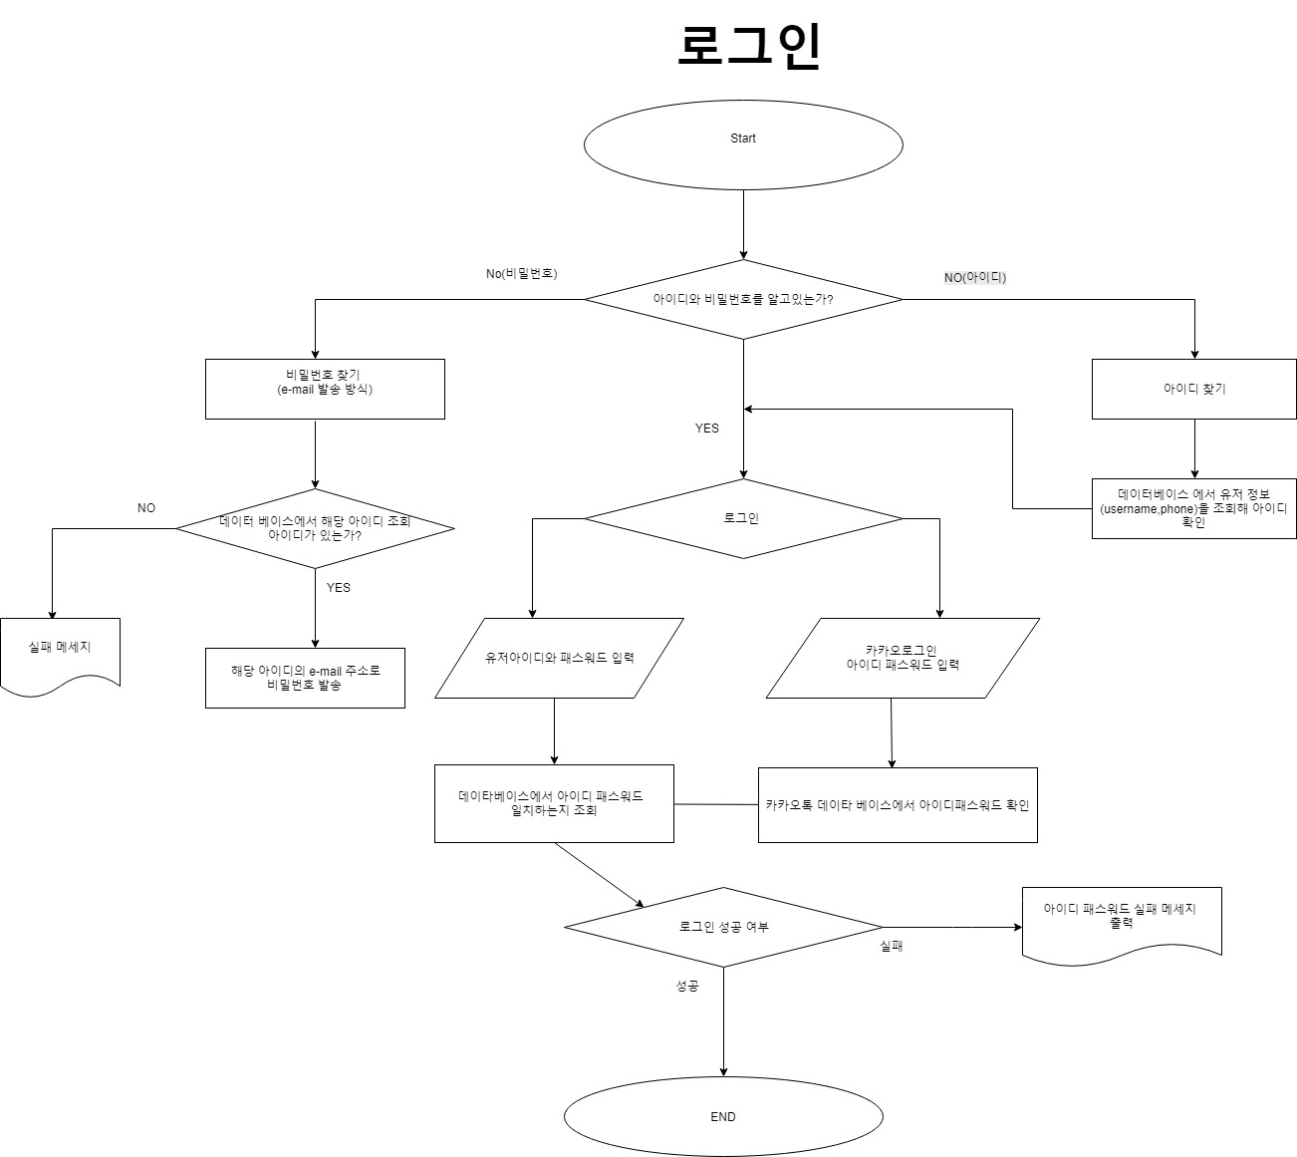
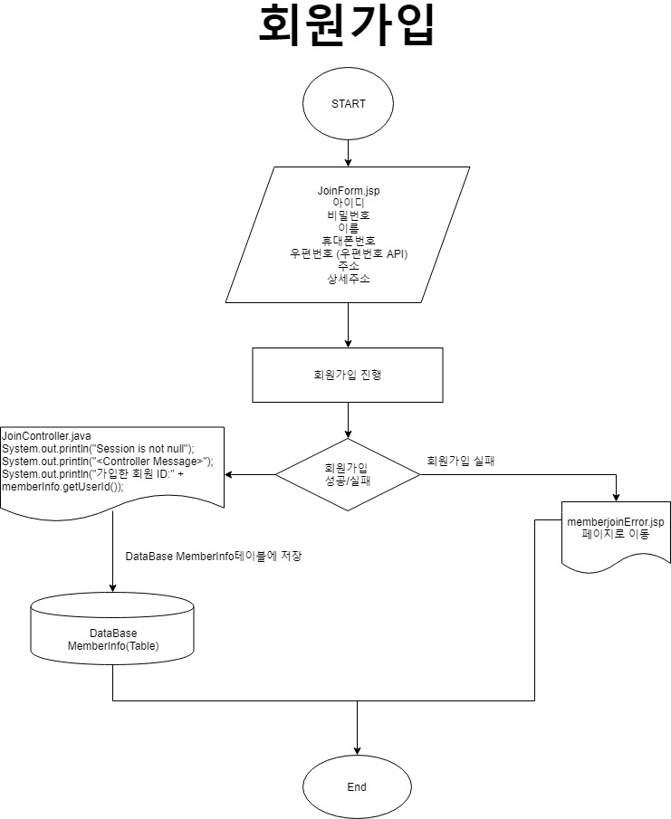
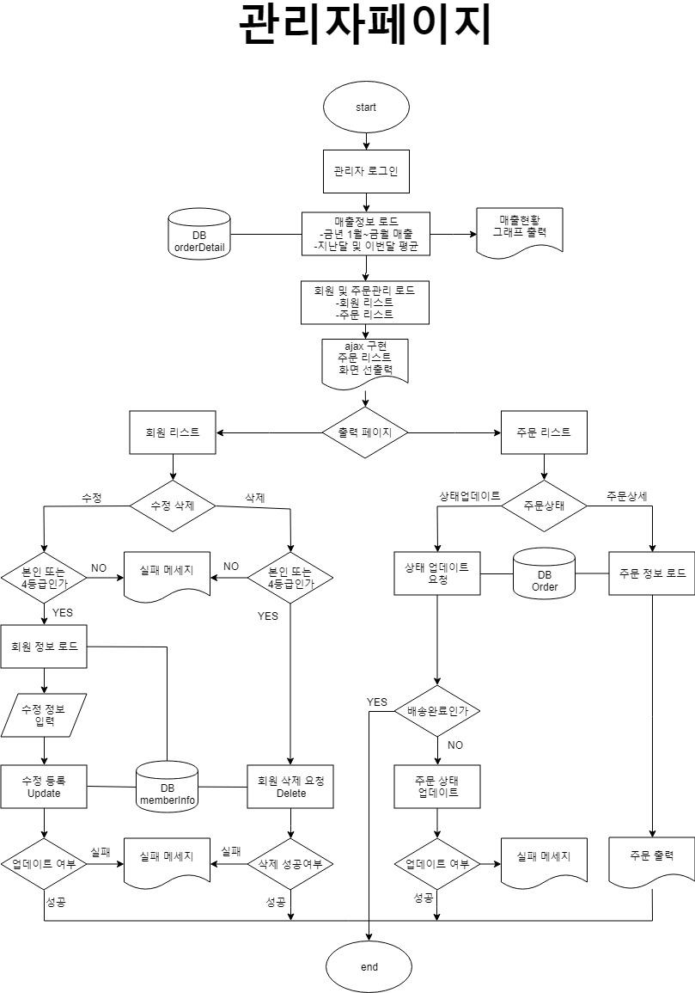
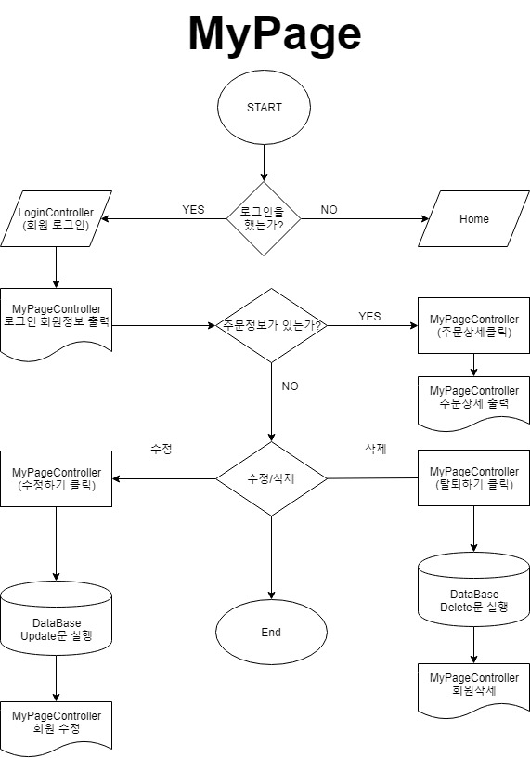
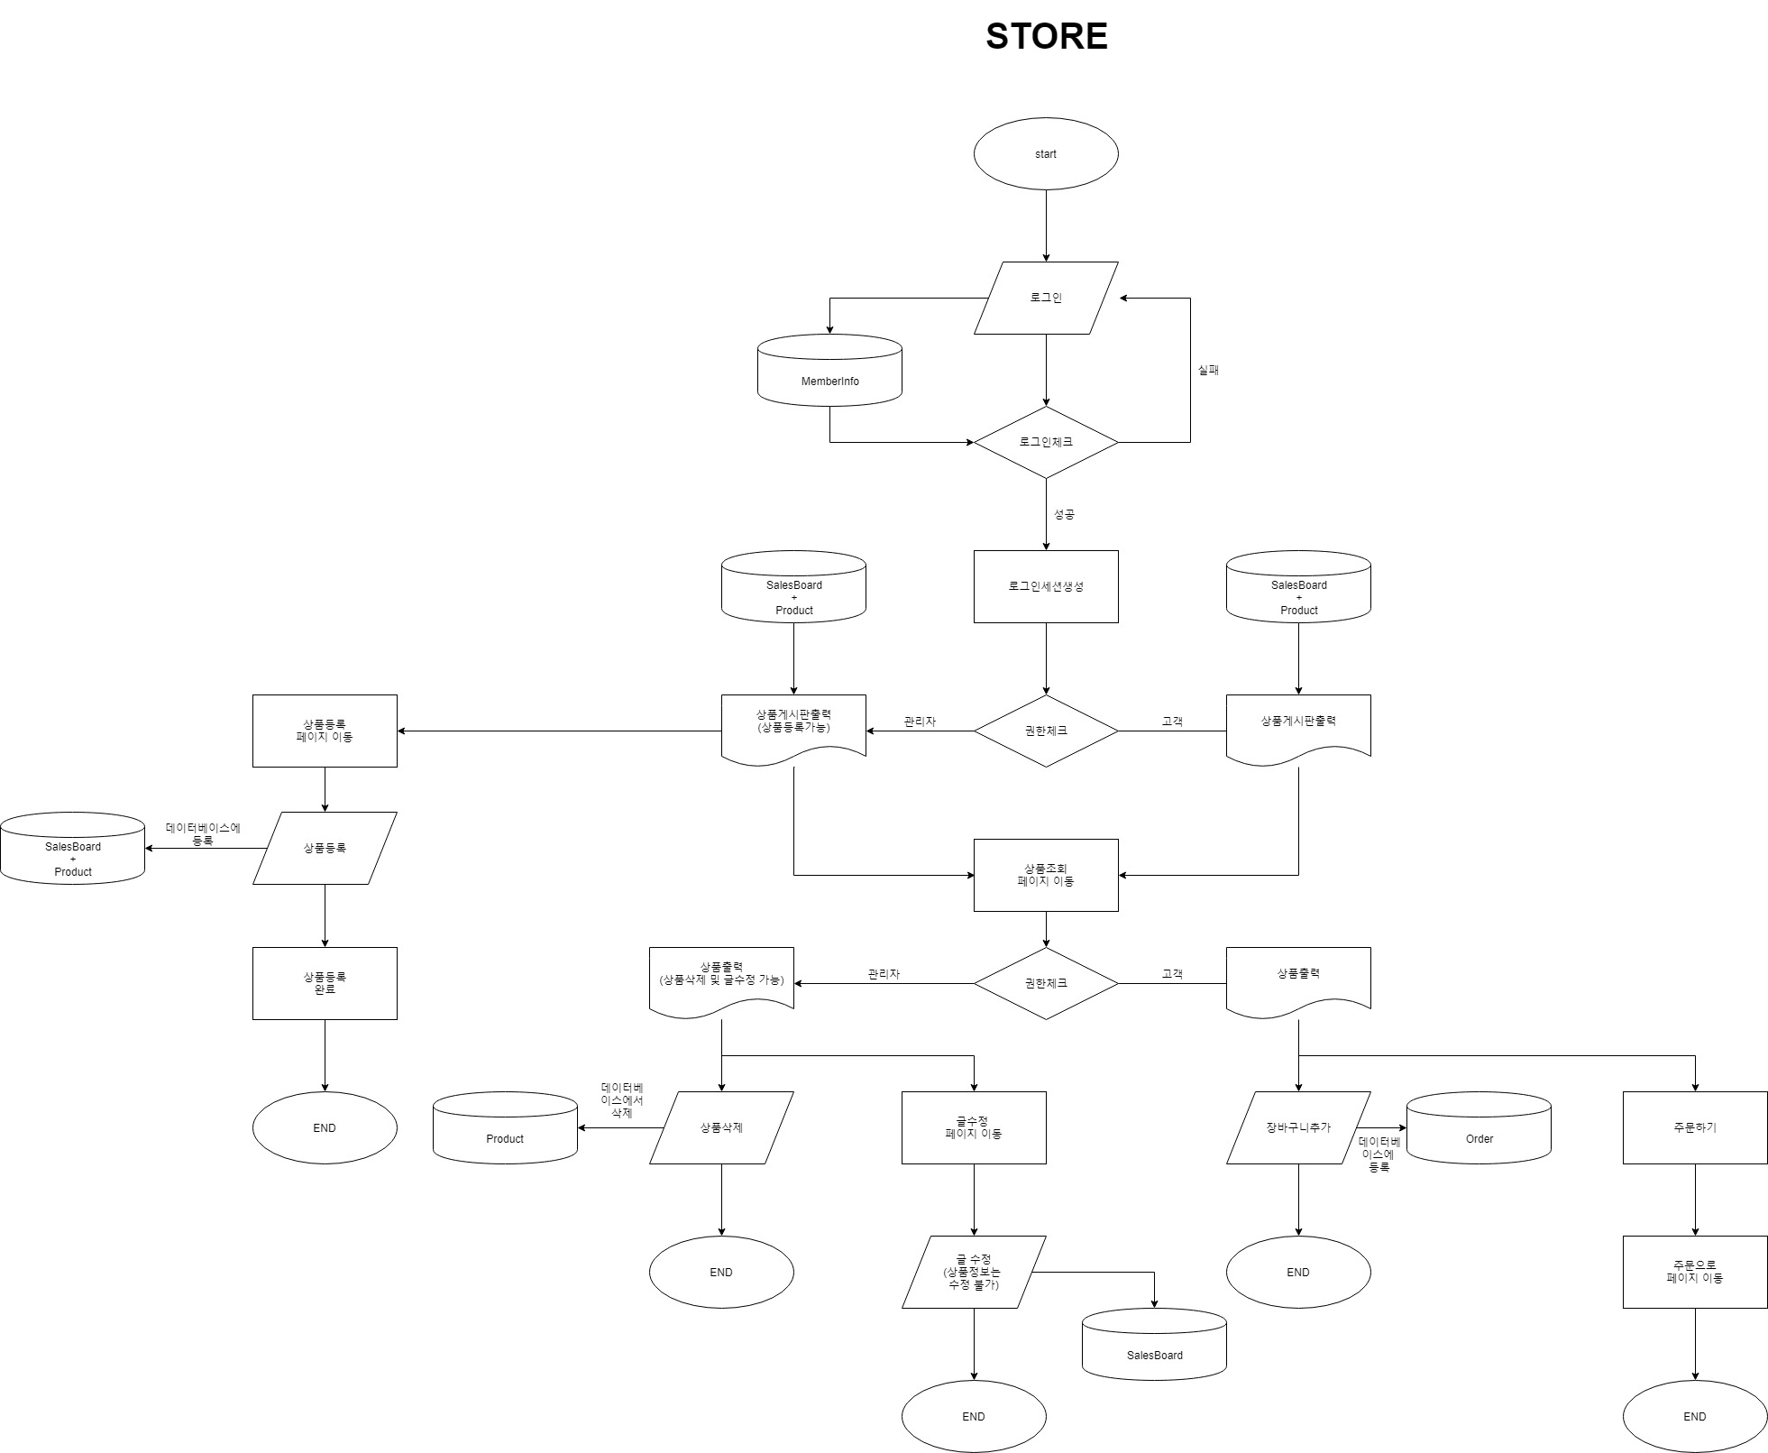
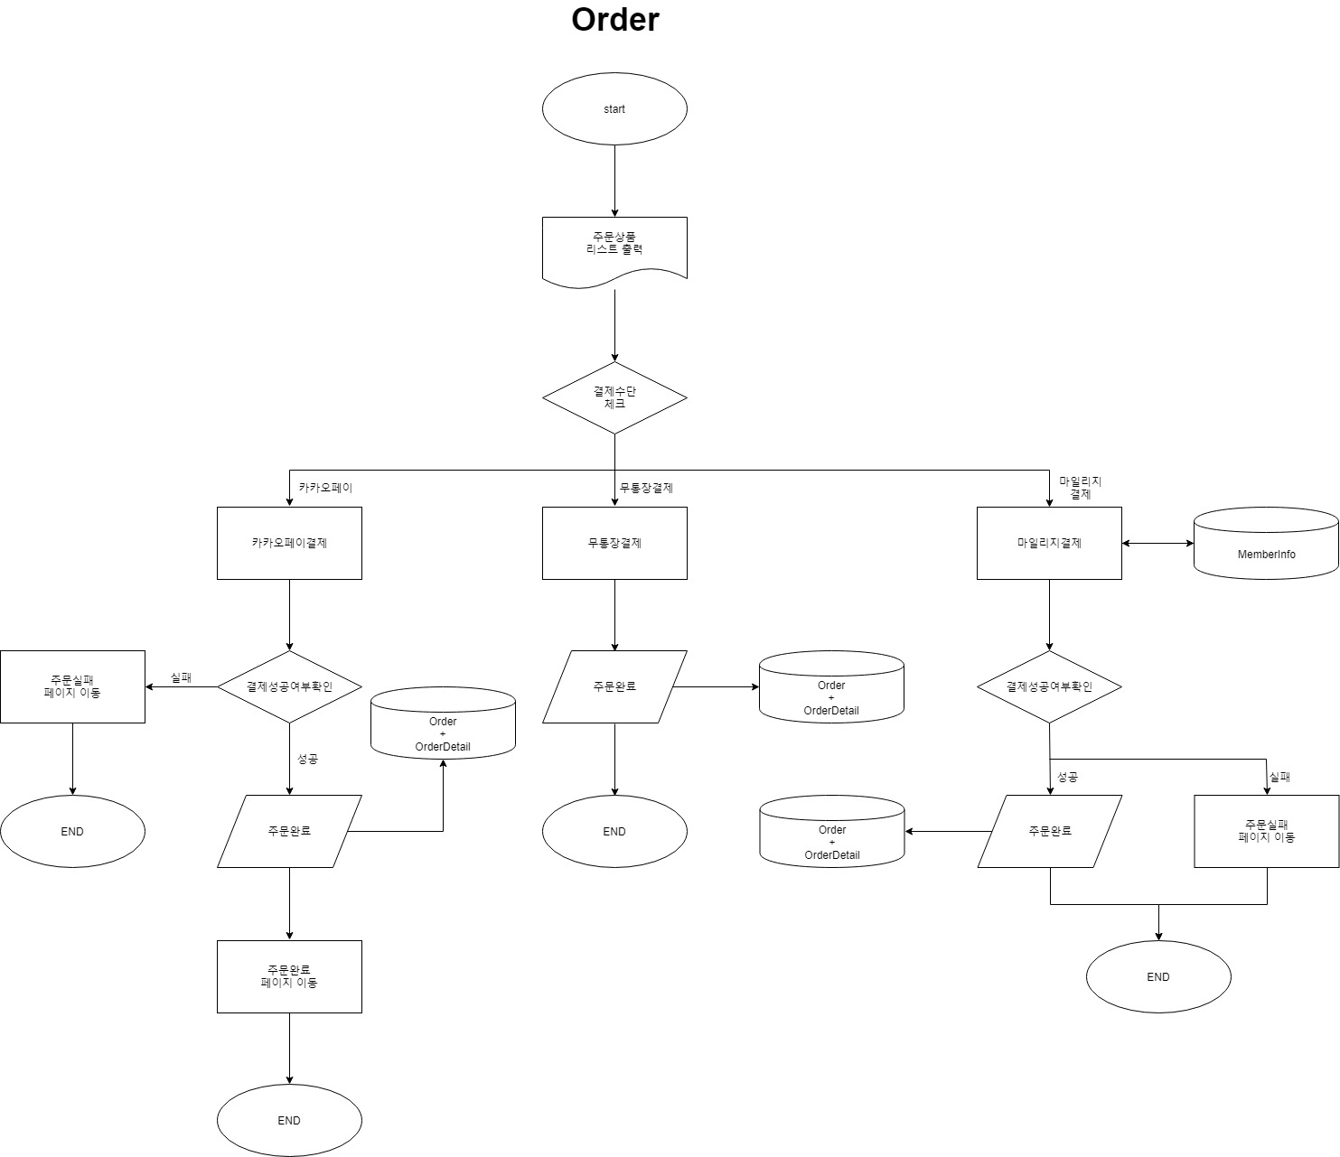
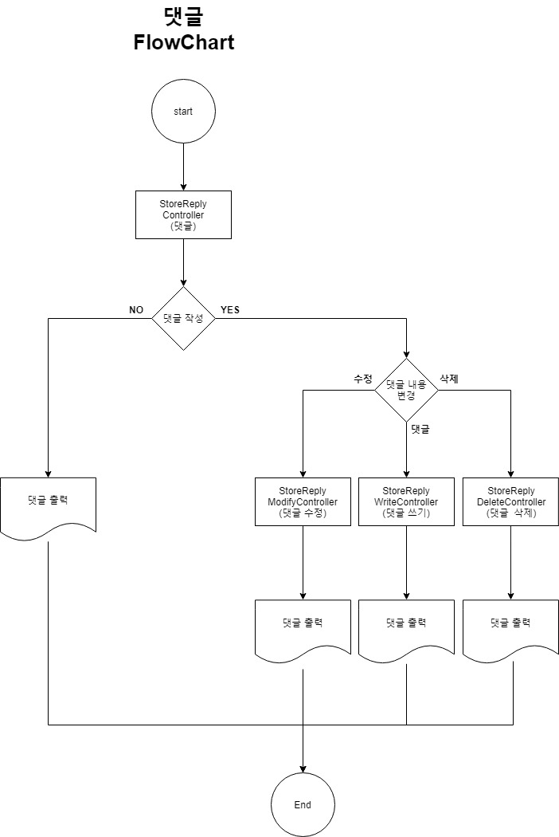
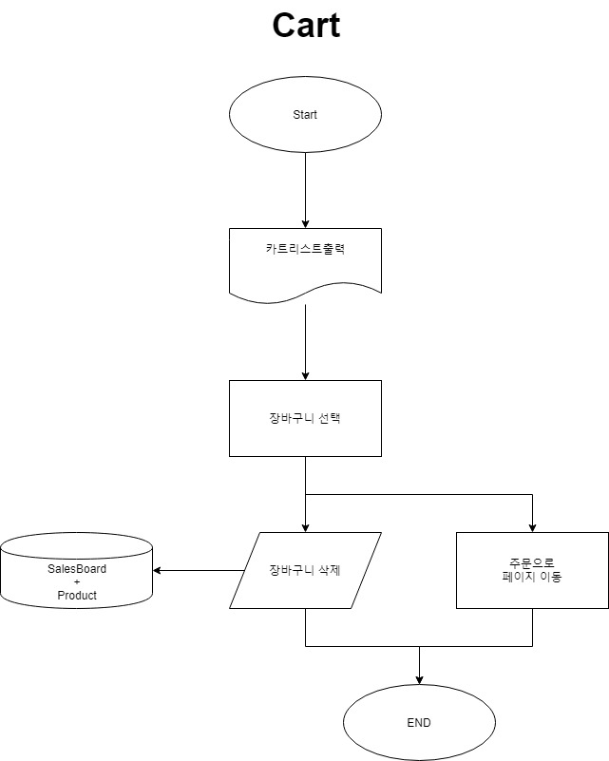
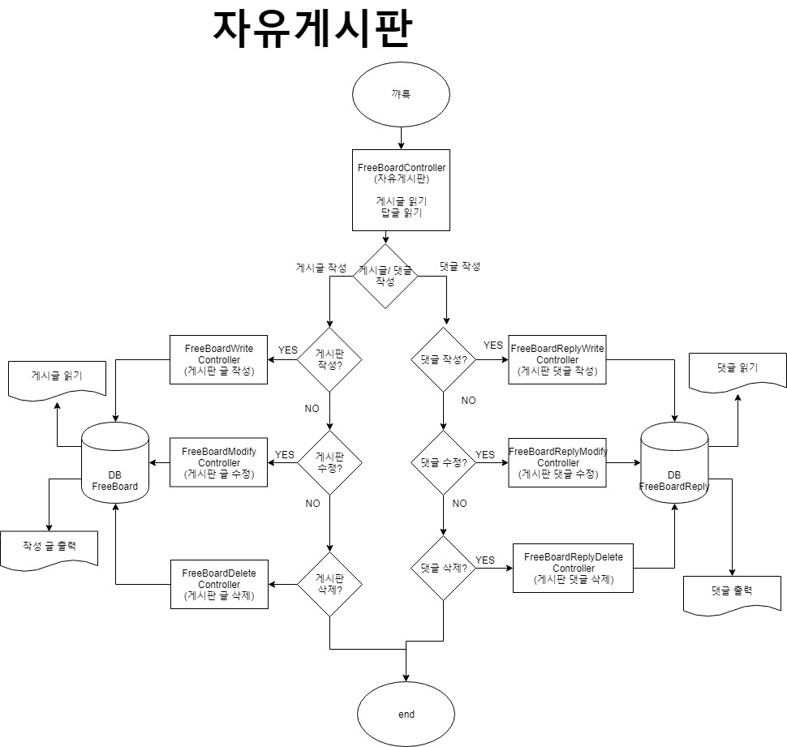
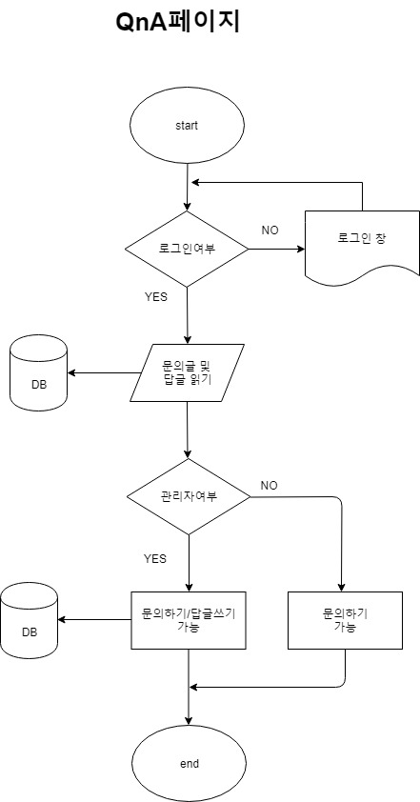
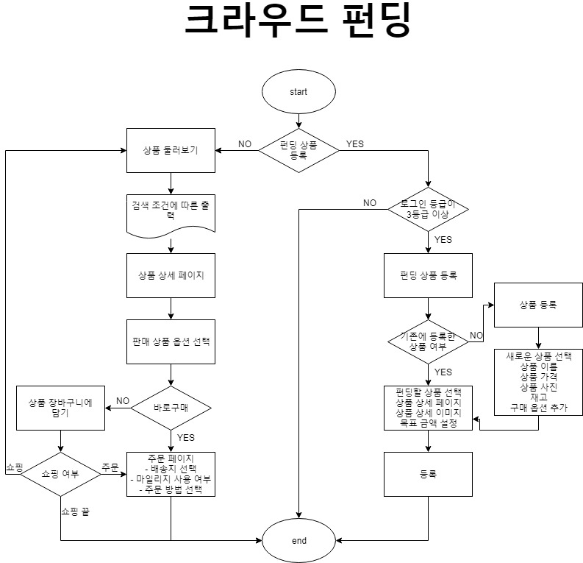
Flow Chart 주소
https://www.draw.io/?state=%7B%22ids%22:%5B%2211eTE_amNvEnEAKlxCU8NQkzEd2nPzEcG%22%5D,%22action%22:%22open%22,%22userId%22:%22100415922120543193970%22%7D#G11eTE_amNvEnEAKlxCU8NQkzEd2nPzEcG

메뉴트리(정보구조도)
메뉴 트리 구조

메인페이지
쪽지
채팅

회사소개
스토어
장바구니
마이페이지
커뮤니티
자유게시판
QnA
자료실
컨텐츠
관리자페이지
로그인
회원가입

회사소개
기업윤리
Contact
판매자게시판
크라우드펀딩
내정보
주문정보
지하철
길찾기
여행정보
날씨
매출정보
주문리스트
회원리스트

ExERD
